Blad1
BEREKEN JE CALORIEBEHOEFTEN VOOR DROOGTRAINEN

 |  |  |  |  |  |  | ImproveFitness.nl
Je naam |  | : |  | <-- VUL HIER JE VOORNAAM IN AUB!
 |  |  |  | Hierna verschijnt de rest van de berekening |  |  |  | Geeft jouw fitnesscarrière een boost!

Stap 1. Basal Metabolic Rate (BMR) berekenen |  |  |  |  |  | Stap 2. Onderhoudsniveau berekenen

Geslacht |  | : |  |  |  | Selecteer je activiteitsfactor hieronder:
Gewicht |  | : |  | kilogram
Lengte |  | : |  | centimeter
Leeftijd |  | : |  | jaar

Jouw BMR is |  | : | #N/A | calorieën |  | Jouw onderhoudsniveau is |  |  | : | #N/A | calorieën

Stap 3. Eet 10% onder je onderhoudsniveau
Caloriebehoefte |  | : | #N/A | (90% van het onderhoudsniveau)

 |  |  | Gram | Calorieën per gram | Calorieën
Eiwitten |  | : | 0 | 4 | 0 | 1,7 gram per kilogram lichaamsgewicht
Vetten |  | : | 0 | 9 | 0 | 1 gram per kilogram lichaamsgewicht
koolhydraten |  | : | #N/A | 4 | #N/A | Vul op met koolhydraten

Advies
Heyy | 0

Jij wilt droogtrainen. Anders had je dit formulier waarschijnlijk niet gedownload. Anyway, met dit formulier wil ik je helpen met het droogtrainen.

Ik heb voor je het droogtrainen het volgende voedingsadvies voor je. Als je jezelf hieraan houdt dan zal je meer spieren gaan zien. Je zult niet binnen één week helemaal droog zijn. Dit heeft wat tijd nodig. Hoelang kan ik niet zeggen. Dat is namelijk voor iedere sporter anders.
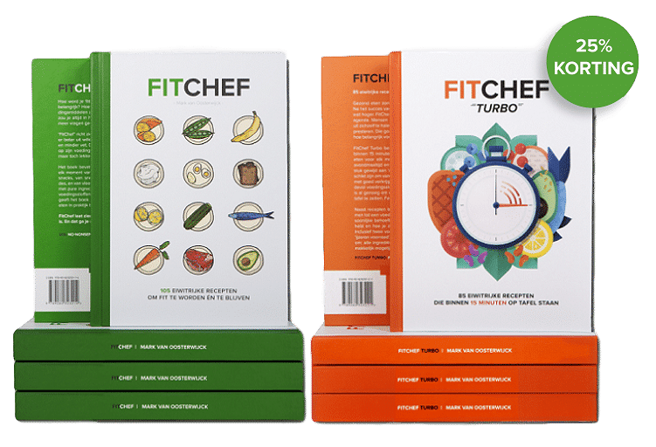

Advies:
Dagelijkse eiwitten |  | : | 0 | gram | Heb jij genoeg variatie in je eiwitrijke recepten? Met de Fitchef boeken van Mark Oosterwijck heb je meer dan 100 gerechten waaruit je kunt kiezen. Speciaal voor jouw als krachtsporter.
Dagelijkse vetten |  | : | 0 | gram
Dagelijkse koolhydraten |  | : | #N/A | gram

Klik hier om de recepten te bemachtigen!
Veel succes gewenst met het droogtrainen!

- Mick

